상품제안서
차량용 무선 15W 고속 FOD충전기 (Z플립겸용) | 상품코드: F32194

 |  |  |  |  |  |  | 02-412-0044 | www.easy1.co.kr
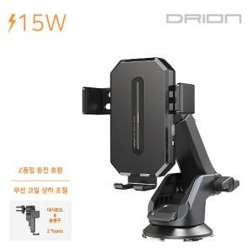

【상세/제작정보】

【인쇄/포장옵션】 | 레이저, 풀칼라 / 포장지포장

【공급단가】 | 수량 | 100~ | 300~ | 500~ | 1,000~ | 3,000~
*VAT별도 | 단가 | 11,020원 | 10,840원 | 10,580원 | 10,310원 | 10,140원

【상품 URL】 | http://www.easy1.co.kr/src/goods_detail.php?gdno=32194

